画面設計
詳細設計書 |  |  | 名称 | 作成者 | 飯濱 |  | 作成日 | 2021-04-05
 |  |  | 見積登録画面 | 修正者 | 飯濱 | 修正日 |  | 2021-04-05
画面レイアウト

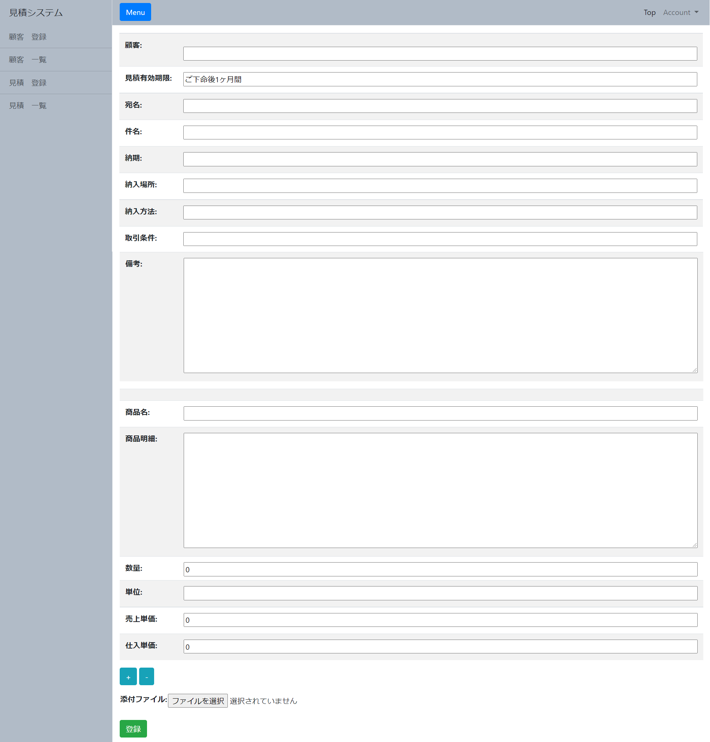

 |  |  |  |  |  |  |  |  | 1,

2,

3,

 |  | 4,

画面概要

見積登録画面では、ユーザーから各フォームに入力された値の見積登録要求があった場合、各フォームに入力された値のバリデーションを行い、問題がない場合は、見積書テーブル,
見積書詳細テーブル, 添付ファイルテーブルに登録を行う。

画面詳細

1,見積登録用入力フォーム
 | 登録する情報を入力するフォームの一覧

2,インクリメントボタン デクリメントボタン
 | 商品名, 商品明細, 数量, 単位, 売上単価, 仕入単価 のフォームを増減するボタン

3,添付ファイルフォーム
 | 登録する添付ファイルを入力するフォーム

4,登録ボタン
 | 1,見積登録用入力フォーム, 3,添付ファイルフォーム で入力した情報, 添付ファイルを登録するためのボタン

